개요
미니맵 시스템 기획서

 | 기획 의도

 | 게임 플레이 중인 플레이어가 자신의 위치를 파악하게 하고 의도한 목표지점까지 유도하기 위함.

 | 미니맵을 함께 사용하는 컨텐츠

 | 1. 스토리 모드의 스테이지 플레이를 시작했을 때(데이트 코스 따라가기)
 | 2. 산책 모드 전체

 | 미니맵 정보

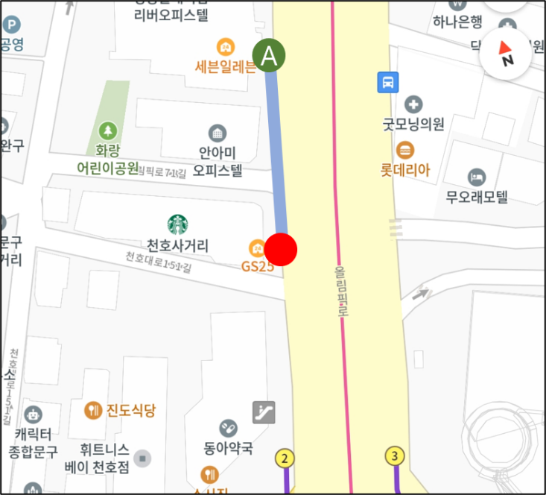 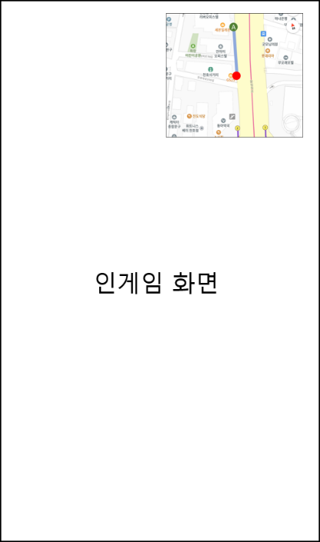

지도 방향 |  | 12시 방향이 북쪽으로 고정
지도 시점 |  | 위에서 아래를 내려다보는 시점의 2D 평면지도
표시 범위 |  | 플레이어 주변 반경 50m내외
표시 정보 |  | 플레이어의 현재 위치(붉은 점) 목표 지점(초록색 점) 이동 경로(하늘색 선) 지도 정보(도로, 건물 모양 등) 상호명(넣을 수 있다면)
플레이어 현재 위치 |  | 붉은 색 점으로 언제나 지도 정중앙에 위치
목표 지점 |  | 플레이어가 가야하는 목적지로 각 스테이지마다 3개씩 표시됨 목표 지점은 순서가 정해져 있어 플레이어의 현재 목표지점 한 곳에만 이동 경로가 표시됨
이동 경로 |  | 플레이어의 현재 위치에서 현재 목표 지점까지 가는 경로를 표시 점과 점을 연결하는 선의 형태 각 경로는 지정된 길로만 표시
지도 정보 |  | 플레이어 주변 도로환경과 건물 모양 등을 표시
상호명 |  | 주변 건물들의 상호명을 표시 구현 난이도가 어려운 경우 목표 지점 상호명만 표시
지도 표시 |  | 인게임 화면에서 우측 상단에 표시

상황별 변화
 | 스토리 모드에서 플레이어 이동 시

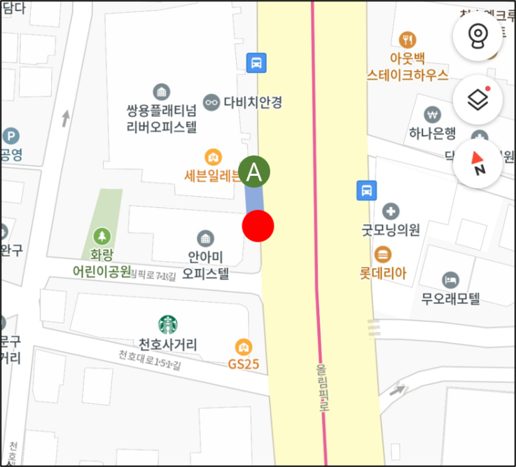

이동

플레이어가 경로를 따라 이동 시 이동방향으로 배경 지도 이동 (현재 위치는 미니맵 정중앙 고정) 지나온 이동 경로는 지워짐 목표 지점에 도착해도 바로 다음 경로를 표시하지 않음 목표 지점의 상호작용을 모두 끝내야 다음 목표 지점까지 경로가 표시됨

 | 스토리 모드에서 플레이어가 경로를 이탈한 경우

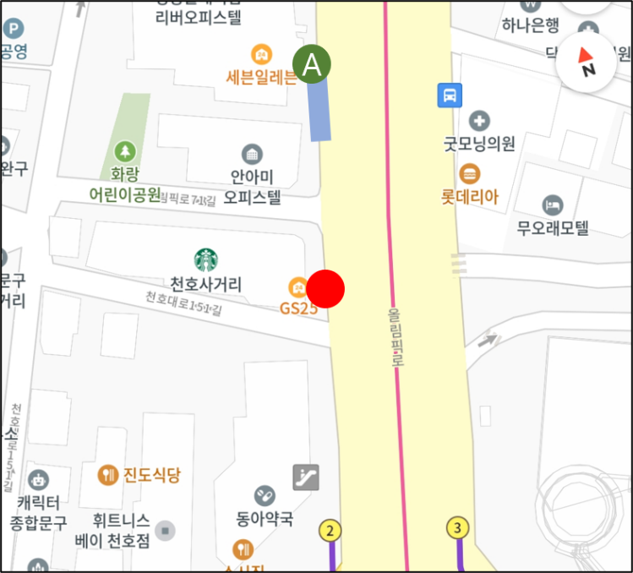

경로 이탈

플레이어가 지정된 경로가 아닌 다른 경로로 이탈한 경우 이동 경로 표시는 마지막 표시 상태에서 변하지 않는다. 플레이어의 현재 위치는 미니맵 정중앙에 고정하고 배경 지도가 이동

 | 산책 모드의 경우

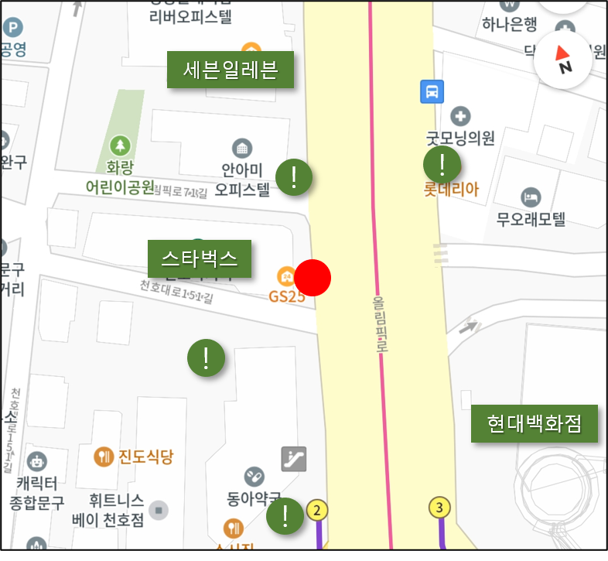

산책 모드의 경우 플레이어가 자유롭게 이동하는 컨텐츠이기 때문에 경로 표시를 하지 않음 목표 지점 대신 선물을 구매할 수 있는 가게와 무료 선물을 획득할 수 있는 위치가 표시 선물을 구매할 수 있는 가게: 가게 상호명으로 표시 무료 선물을 획득할 수 있는 위치: 느낌표 아이콘으로 표시 무료 선물은 획득하면 지도에서 아이콘이 사라짐 (선물 종류에 대한 설명은 '선물 시스템 기획서(작성중)' 참고)

 | 지도 전체 화면 기능

 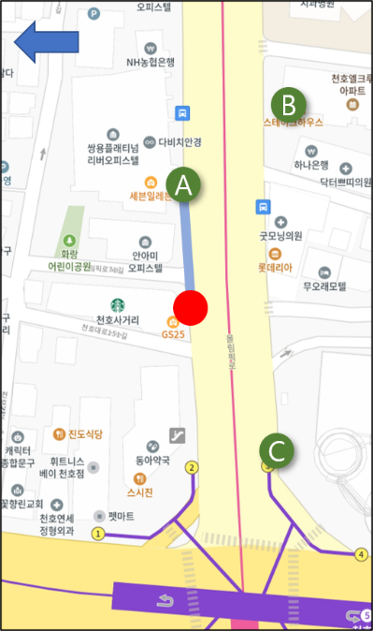

뒤로가기
버튼 클릭

미니맵 클릭

미니맵의 기본 모드는 우측 상단에 작게 표시지만 미니맵을 클릭하면 전체 화면으로 전환 뒤로가기 버튼을 클릭하면 다시 우측 상단에 작게 표시 전체 화면 상태에서는 지도를 확대, 축소, 회전 가능 (개발 난이도가 높을 시 해당 기능은 적용X) 현재 위치, 다음 목표지점 등을 파악하기 쉽도록 더 넓은 범위를 보여줌

